Paliwa_Samochody osobowe
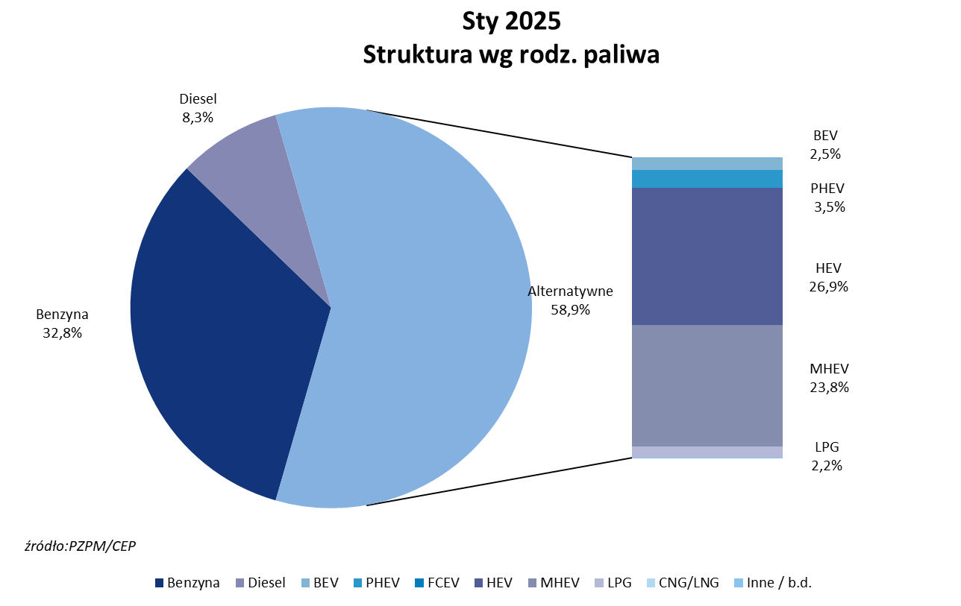
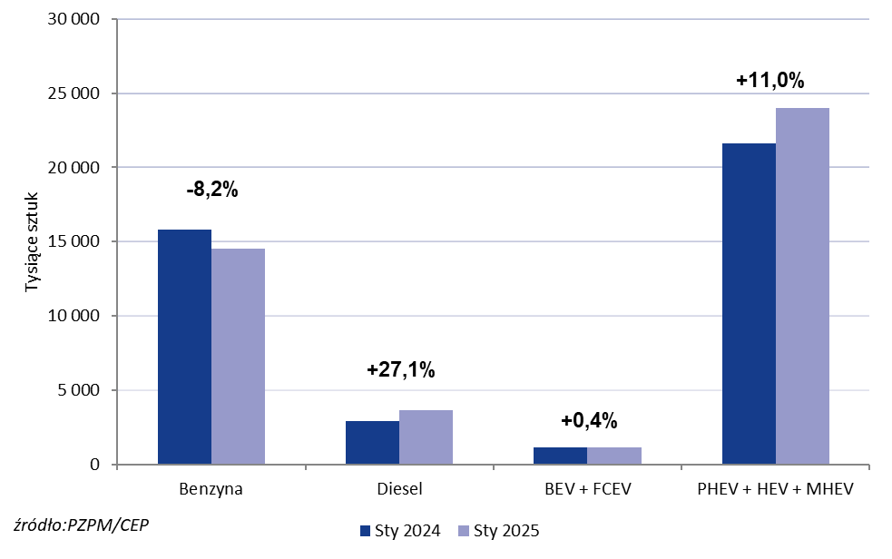
PZPM* |  |  |  |  |  |  | 2025-02-05
 |  |  |  |  |  |  | w tys. szt.
 | Pierwsze rejestracje nowych samochodów osobowych wg rodzaju napędu

 | Rozaj napędu | Sty 2024 |  | Sty 2025 |  | Zmiana % r/r | Zmiana udziału r/r
 |  | tys. szt. | udział % | tys. szt. | udział %
 | Benzyna | 15,785 | 36.9% | 14,496 | 32.8% | -8.2% | -4,1 pp
 | Diesel | 2,894 | 6.8% | 3,679 | 8.3% | +27.1% | +1,6 pp
 | Alternatywne/inne | 24,117 | 56.4% | 26,073 | 58.9% | +8.1% | +2,6 pp
 | w tym:
 | BEV | 1,116 | 2.6% | 1,121 | 2.5% | +0.4% | -0,1 pp
 | PHEV | 1,083 | 2.5% | 1,531 | 3.5% | +41.4% | +0,9 pp
 | FCEV | 1 | 0.0% | 1 | 0.0% | +0.0% | +0,0 pp
 | HEV | 10,919 | 25.5% | 11,904 | 26.9% | +9.0% | +1,4 pp
 | MHEV | 9,605 | 22.4% | 10,547 | 23.8% | +9.8% | +1,4 pp
 | LPG | 1,384 | 3.2% | 968 | 2.2% | -30.1% | -1,0 pp
 | CNG/LNG | 0 | 0.0% | 0 | 0.0% |  | +0,0 pp
 | Inne / b.d. | 0 | 0.0% | 0 | 0.0% |  | +0,0 pp
 | * PZPM na podstawie CEP (Centralnej Ewidencji Pojazdów)
 | Source: PZPM on the basis of CEP (Central Register of Vehicles)

